视频引流大厅功能用例
视频引流大厅测试用例 |  |  |  |  | 测试总数量 | 39
测试平台 |  |  | 测试日期 |  | Pass | 39
系统&版本 |  |  | 最后更新 |  | Fail | 0
文档编写人 |  |  | 文档测试人 |  | N/A | 0
策划负责人 |  |  | 审阅人员
参考档

序号 | 模块 | 功能点 | 前置条件（测试点） | 操作步骤 | 预期结果 | 测试结果 | 图片 | 备注
1 | 菜单的显隐 | 验证新增的功能开关菜单显示 |  | 1.进入菜单的显隐-运营管理-运营活动，查看菜单显示 2.查看权限-访问权限-运营管理-运营活动 | 1.显示【视频引流】：【金币赠送开关】,【视频渠道配置】默认不勾选 2.不显示【视频引流】：【金币赠送开关】,【视频渠道配置】 | Pass
2 |  | 验证新增的功能开关菜单反选保存 |  | 1.进入菜单的显隐-运营管理-运营活动，勾选【视频引流】：【金币赠送开关】,【视频渠道配置】，保存，查看权限-菜单授权菜单显示 2.查看权限-访问权限-运营管理-运营活动 | 1.勾选成功 2.权限-菜单授权菜单显示：【视频引流】：【金币赠送开关】,【视频渠道配置】，默认不勾选 | Pass
3 | 权限 | 验证新增的功能开关菜单反选保存 | 菜单的显隐-新增的功能开关已勾选 | 1.进入权限-点击任意分组-菜单权限，勾选【视频引流】，保存，查看运营管理-运营活动 2.进入权限-点击任意分组-菜单权限，勾选【金币赠送开关】,【视频渠道配置】，查看视频引流页面该配置显示 | 1.显示视频引流入口，点击进入页面，不显示【金币赠送开关】,【视频渠道配置】 2.显示【金币赠送开关】：默认关；【视频渠道配置】 | Pass
4 |  | 验证新增的功能开关菜单部分勾选 | 菜单的显隐-新增的功能开关已勾选 | 1.进入权限-点击任意分组-菜单权限，勾选【金币赠送开关】,不勾【视频渠道配置】，查看视频引流页面该配置显示 | 1.显示【金币赠送开关】，不显示【视频渠道配置】 | Pass
5 | 配置管理 | 双钱包配置-奖金任务时间-弹窗新增验证 |  | 1.查看配置管理-双钱包配置-奖金任务时间-奖金任务时长弹窗 | 新增「视频引流」 | Pass
6 | 视频引流 | 页面显示验证 | 权限已勾选 | 1.进入视频引流页面，查看页面显示 | 1.赠送金币开关，视频渠道配置，导出 2.搜索：金币赠送时间-默认近7天，玩家UID 3.列表：玩家UID，邮箱，手机号，赠送金币，账号创建时间，金币赠送时间 | Pass
7 |  | 赠送金币开关验证 | 金币赠送开关：关 | 1.进入视频引流页面，开启金币赠送 | 操作成功 | Pass
8 |  | 赠送金币开关验证 | 金币赠送开关：开 | 1.进入视频引流页面，关闭金币赠送 | 操作成功 | Pass
9 |  | 视频渠道配置显示验证 |  | 1.进入视频引流页面，点击视频渠道配置 | 1.显示视频渠道配置： key,IP白名单，底部按钮跳转地址 | Pass
10 |  | 视频渠道配置保存验证 |  | 1.进入视频引流页面，点击视频渠道配置，填写字段信息， 2.点击保存 | 保存成功 | Pass
11 |  | 列表数据显示验证 | 客户端通过视频APP入口进入游戏大厅，还未绑定账号 | 1.进入视频引流页面，查看列表数据 | 1.新增记录 2.玩家UID，邮箱-，手机号-，赠送金币，账号创建时间，金币赠送时间正确 | Pass
12 |  |  | 客户端通过视频APP入口进入游戏大厅，邮箱绑定账号后 | 1.进入视频引流页面，查看列表数据 | 1.新增记录 2.玩家UID，邮箱，赠送金币，账号创建时间，金币赠送时间正确 | Pass
13 |  |  | 客户端通过视频APP入口进入游戏大厅，手机号绑定账号后 | 1.进入视频引流页面，查看列表数据 | 1.新增记录 2.玩家UID，手机号，赠送金币，账号创建时间，金币赠送时间正确 | Pass
14 |  |  | 金币赠送开关：开 客户端通过视频APP入口进入游戏大厅 | 1.进入视频引流页面，查看列表数据 | 1.新增记录 2.赠送金币正确 | Pass
15 |  |  | 金币赠送开关：关 客户端通过视频APP入口进入游戏大厅 | 1.进入视频引流页面，查看列表数据 | 1.不会新增记录 2.不赠送金币 | Pass
16 |  | 列表数据筛选验证 | 列表已有数据 | 1.进入视频引流页面，默认时间搜索 | 列表按指定的搜索条件筛选符合的数据 | Pass |  | 数据太少，相同的数据是让开发配合造的
17 |  |  |  | 1.进入视频引流页面，时间选择如3.23-3.23 | 列表按指定的搜索条件筛选符合的数据 | Pass
18 |  | 列表数据导出验证 |  | 1.进入视频引流页面，选择本页，点击导出 | 导出成功，导出的数据与列表一致 | Pass
19 |  |  |  | 1.进入视频引流页面，选择全部，点击导出 | 导出成功，导出的数据与列表一致 | Pass
20 | 运营活动-打码量配置 | 视频引流赠送打码量验证 | 金币赠送开关：开 | 1.进入运营活动-打码量配置，滑动至最底部 2.客户端从视频APP入口注册进入游戏大厅，查看玩家详情-不可提现金额 | 1.页面最底部，新增视频引流赠送打码量，默认值为1 2.新增一条类型：视频引流，打码量为1的记录 | Pass
21 |  |  |  | 1.进入运营活动-打码量配置：3，保存 2.客户端从视频APP入口注册进入游戏大厅，查看玩家详情-不可提现金额 | 新增一条类型：视频引流，打码量为3的记录 | Pass
22 |  |  | 金币赠送开关：关 | 1.进入运营活动-打码量配置：5，保存 2.客户端从视频APP入口注册进入游戏大厅，查看玩家详情-金币记录 | 无类型：视频引流的记录 | Pass
23 | 金币赠送开关显隐 | 验证渠道数据-用户注册，视频账号字段显隐 | 金币赠送开关：关 | 1.点击渠道数据，查看用户注册字段 2.帐服，客服总台选择视频引流得玩家，点击详情，查看视频账号字段 | 1.渠道数据-注册字段不显示视频引流， 2.玩家详情-不显示视频账号 | Pass
24 |  |  | 金币赠送开关：开 | 1.点击渠道数据，查看用户注册字段 2.选择视频引流得玩家，点击详情，查看视频账号字段 | 1.渠道数据-注册字段显示视频引流， 2.玩家详情-显示视频账号 | Pass
25 | 玩家详情 | 视频引流赠送金币记录验证 | 金币赠送开关：开 客户端从视频APP入口注册进入游戏大厅 | 1.帐服，客服总台查看玩家详情-用户信息-视频账号，金币记录，不可提现详情 | 1.视频账号：展示视频APP的账号名称 2.金币记录新增一条类型：视频引流的金币记录 3.数据正确 | Pass
26 | 报表-数据整体概览 |  |  | 1.查看数据整体概览-赠送金币 | 1.赠送金币增加视频引流赠送的金币数据 2.数据正确 | Pass
27 | 报表-赠送金币报表 |  |  | 1.查看赠送金币报表 | 1.赠送金币报表增加一条类型：视频引流的金币记录 2.数据正确 | Pass
28 | 游戏及金流记录-用户金币记录 |  |  | 1.查看游戏及金流记录-用户金币记录 | 1.增加一条类型：视频引流的金币记录 2.数据正确 | Pass
29 | 客户端底部导航栏 | 客户端底部导航栏验证 |  | 客户端从视频APP入口注册进入游戏大厅 | 底部显示按钮切换 | Pass
30 |  |  | 客户端从视频APP入口注册进入游戏大厅 | 点击按钮切换 | 跳转到后台配置的地址 | Pass
31 |  | movie多语言验证 |  | 语言切菲律宾，查看movie显示 | 显示Pelikula | Pass
32 |  | 弹绑定弹窗显示验证 | 客户端从视频APP入口注册进入游戏大厅 | 1.点击充值 2.查看弹窗 | 1.显示绑定弹窗，可切换邮箱，手机号 | Pass | 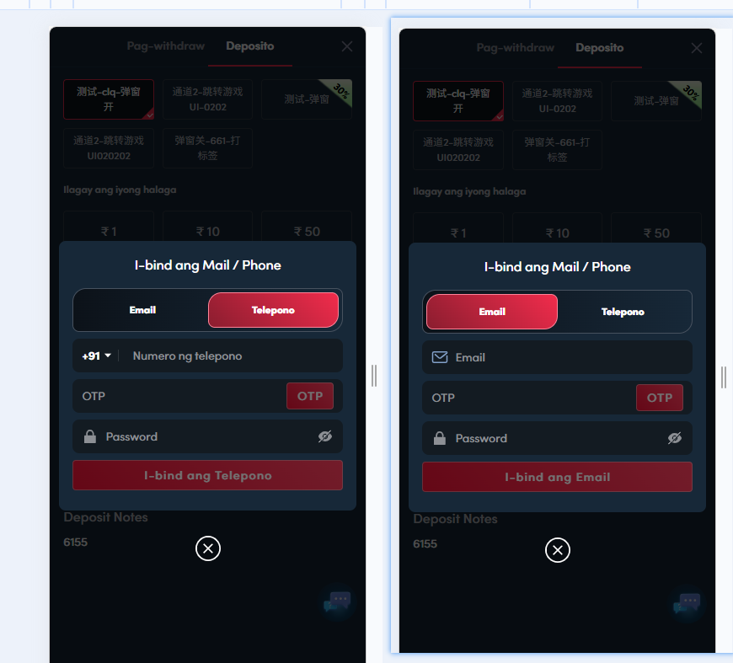
33 |  |  | 1.客户端从视频APP入口注册进入游戏大厅， 2.如公告弹窗配置内链配置提现页面 | 1.点击公告弹窗内链 2.查看弹窗 | 1.显示绑定弹窗，可切换邮箱，手机号 | Pass | 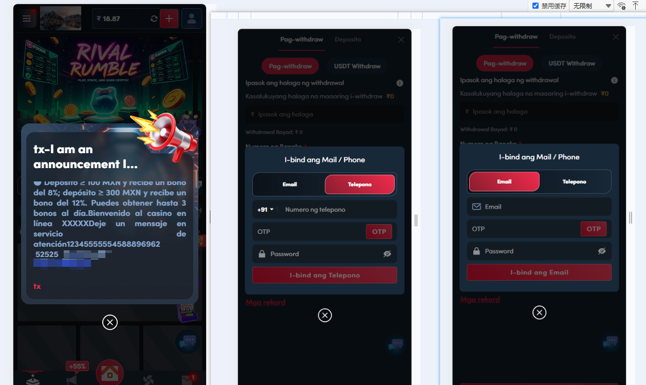
34 |  |  | 客户端从视频APP入口注册进入游戏大厅， | 1.点击个人中心修改密码 2.查看弹窗 | 1.显示绑定弹窗，可切换邮箱，手机号 | Pass | 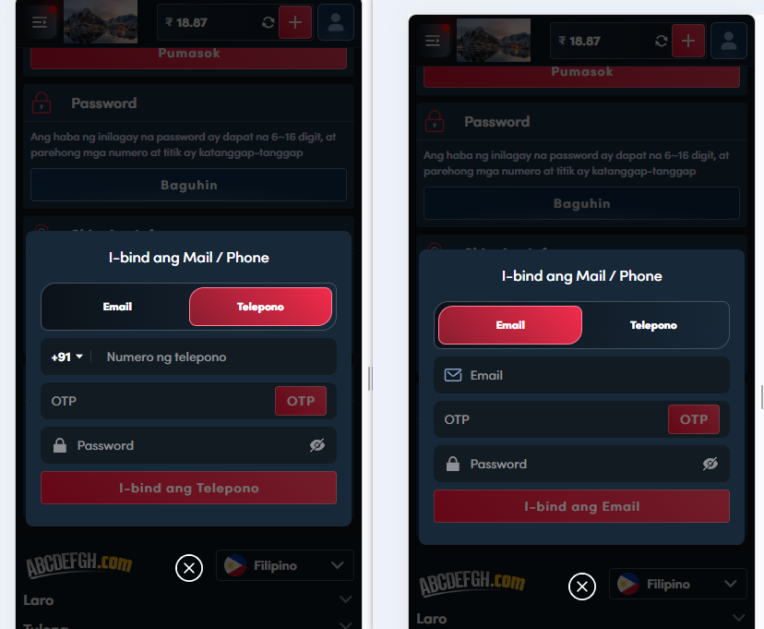
35 | 绑定弹窗 | 邮箱绑定验证 | 客户端从视频APP入口注册进入游戏大厅 | 1.点击如充值 2.选择邮箱绑定 | 1.绑定成功，该玩家邮箱信息更新 | Pass
36 |  | 手机号绑定验证 | 1.客户端从视频APP入口注册进入游戏大厅， 2.如个人中心-修改密码 | 1.个人中心-修改密码 2.选择手机号绑定 | 1.绑定成功，该玩家手机号信息更新 | Pass
37 | 双钱包 | 奖金任务验证 | 1.玩家已获得金币 2.奖金任务时长配置：0 | 切换菲律宾语言，查看奖金任务 | 1.任务类型：Video Bonus的视频引流奖金任务 2.数据正确 | Pass
38 |  |  | 1.玩家已获得金币 2.奖金任务时长配置：如1天2小时2分 | 切换菲律宾语言，查看奖金任务 | 1.任务类型：Video Bonus的视频引流奖金任务 2.数据正确 | Pass
39 |  | 金币记录验证 | 玩家已完成任务，获得金币 | 1.点击个人中心的Record-Bonus History 2.切换菲律宾 | 1.新增类型：Video Bonus的视频引流的金币记录, 2.数据正确 | Pass
40
41
42
43
44
45
46
47
48
49
50
51
52
53
54
55
56
57
58
59
60
61
62
63
64
65
66
67
68
69
70
71
72
73
74
75
76
77
78
79
80
81
82
83
84
85
86
87
88
89
90
91
92
93
94
95
96
97
98
99
100
101
102
103
104
105
106
107
网络相关测试内容
断线重连
85
86
87
88
89
弱网
90
91
92
93
94
95
96
编写人自行加入的测试内容（额外注意点）

功能位置
